关系图
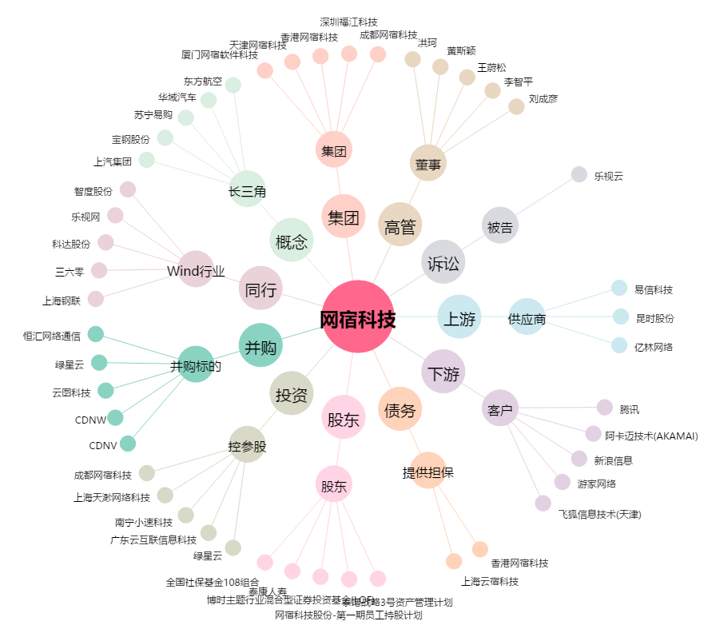
网宿科技[300017.SZ] - 关系概览图

